HU1
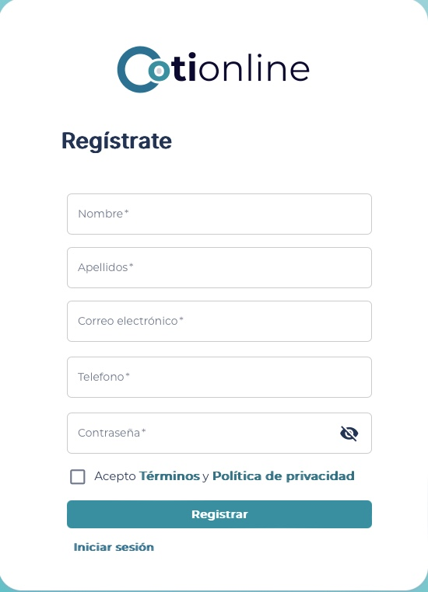
<-Volver al listado
Título
HU1-Registrar informacion de un nuevo cliente
Tarjeta
Como | Cliente
Necesito | poder registrar mi información
Para | el administrador tener acceso a la información veraz y actualizada de los clientes que hacen parte de CotiOnline
Como Cliente, necesito poder registrar mi información, para el administrador tener acceso a la información veraz y actualizada de los clientes que hacen parte de CotiOnline
Tallaje
Talla |  | M
Puntos de historia de usuario |  | 3
¿Definition of Ready? |  | NO
¿Definition of Done? |  | NO
Conversación historia
Requisito de información: |  | (id, nombre, apellido, correo, contraseña, ciudad)
Prototipo: |  | HU1 - REGISTRAR USUARIO.jpg
Catálogo de mensajes: |  | Catálogo de mensajes.xlsx
Catálogo de parámetros: |  | Catálogo de parámetros.xlsx
Restricciones de diseño: |  | <Nombre y enlace al documento de restricciones de diseño que aplican para la HU en especial>
* Deben tenerse en cuenta los campos descritos en el requisito de información que no deben ser visibles por el usuario.
* Al momento de hacer la validación de una asociación previamente registrada con el mismo nombre, se validará contenido, más no temas de mayúsculas y minúsculas.
* Otros aspectos de aclaración de interés para el cumplimiento de la HU.
Conversación aspectos generales y transversales
Aspectos generales: |  | <Nombre y enlace a documento con listado de aspectos generales que aplican para todas las HU>
Criterios aceptación
Código | Escenario |  | Estado |  | Observación
 |  |  | Aceptado | No aceptado
CA1 | Dado que un Cliente quiere llevar a cabo su registro de nuevo cliente, cuando ingrese todos los datos de forma correcta, ejecute la acción definida para registrar y el cliente no ha sido previamente registrado, entonces se persiste la información del nuevo cliente, se actualiza la lista de resultados con la información del nuevo cliente, se limpia el formulario de ingreso de datos y se muestra al usuario un mensaje de éxito (GEN_USU_EXI_00001), indicando que el cliente se ha registrado de forma satisfactoria.
CA2 | Dado que un Cliente quiere llevar a cabo su registro de nuevo cliente, cuando ingrese alguno de los datos de forma incorrecta, incumpliendo alguna de las reglas especificadas en el requisito de información y ejecute la acción definida para registrar, entonces se muestran los mensajes de error respectivos al usuario (Problemas de obligatoriedad: GEN_USU_ERR_00003, Problemas de formato: GEN_USU_ERR_00004, Problemas de longitud: GEN_USU_ERR_00005, Problemas de rango: GEN_USU_ERR_00006), indicando cuál fue el problema presentado y cómo puede remediarlo.
CA3 | Dado que un Cliente quiere llevar a cabo su registro de nuevo cliente, cuando ingrese todos los datos de forma correcta, ejecute la acción definida para registrar y exista un cliente previamente registrado con el mismo documento, entonces se limpia el formulario de ingreso de datos y se muestra al usuario un mensaje de error (GEN_USU_ERR_00002), indicando que el cliente que intenta registrar ya existe.
CA4 | Dado que un Cliente quiere llevar a cabo su registro de nuevo cliente, cuando haya ingresado información en un campo determinado del formulario de forma incorrecta, incumpliendo alguna de las reglas especificadas en el requisito de información, y pierda el foco de este, entonces se procede con la validación respectiva y se muestren los mensajes de error respectivos al usuario (Problemas de obligatoriedad: GEN_USU_ERR_00003, Problemas de formato: GEN_USU_ERR_00004, Problemas de longitud: GEN_USU_ERR_00005, Problemas de rango: GEN_USU_ERR_00006), indicando cuál fue el problema presentado y cómo puede remediarlo.

HU2
<-Volver al listado
Título
HU2-Editar información de un cliente existente
Tarjeta
Como | Cliente
Necesito | necesito editar la información de mi cuenta existente
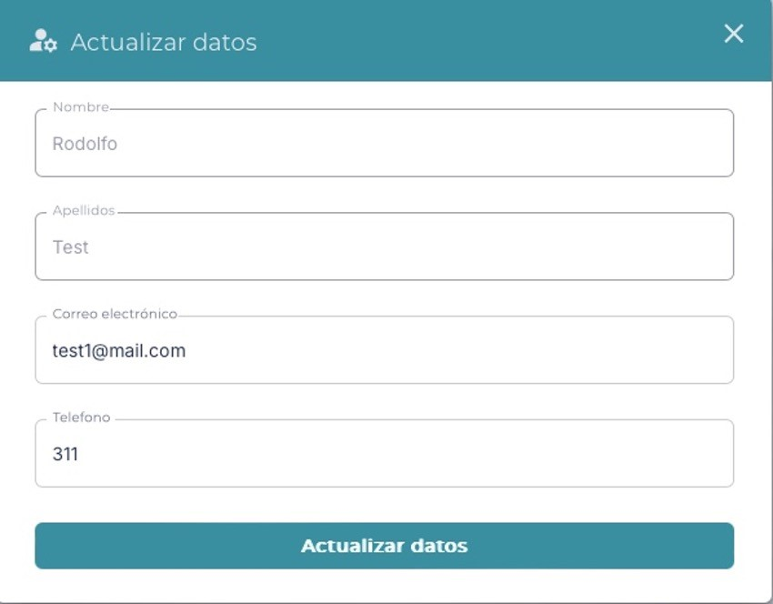
Para | con el fin de modificar dicha información y mantener actualizados mis datos
Como Cliente, necesito editar la información de mi cuenta existente, con el fin de modificar dicha información y mantener actualizados mis datos
Tallaje
Talla |  | M
Puntos de historia de usuario |  | 3
¿Definition of Ready? |  | NO
¿Definition of Done? |  | NO
Conversación historia
Requisito de información: |  | (id, nombre, apellido, correo, contraseña, ciudad)
Prototipo: |  | HU2 - EDITAR INFORMACION.jpg
Catálogo de mensajes: |  | Catálogo de mensajes.xlsx
Catálogo de parámetros: |  | Catálogo de parámetros.xlsx
Restricciones de diseño: |  | <Nombre y enlace al documento de restricciones de diseño que aplican para la HU en especial>
* Deben tenerse en cuenta los campos descritos en el requisito de información que no deben ser visibles por el usuario.
* Al momento de hacer la validación de una asociación previamente registrada con el mismo nombre, se validará contenido, más no temas de mayúsculas y minúsculas.
* Otros aspectos de aclaración de interés para el cumplimiento de la HU.
Conversación aspectos generales y transversales
Aspectos generales: |  | <Nombre y enlace a documento con listado de aspectos generales que aplican para todas las HU>
Criterios aceptación
Código | Escenario |  | Estado |  | Observación
 |  |  | Aceptado | No aceptado
CA1 | Dado que un cliente ingresa a la sección de edición de perfil, cuando modifique los campos como nombre, apellidos, correo, telefono y guarda los cambios, entonces el sistema actualiza los datos del cliente, limpia el formulario y se muestra al usuario un mensaje de éxito (GEN_USU_EXI_00001), indicando que se ha actualizado la información del cliente de manera exitosa
CA2 | Dado que el cliente intenta guardar cambios sin completar campos obligatorios (como el nombre o correo electrónico), cuando Cuando hace clic en "Guardar", entonces se muestra un mensaje de error(GEN_USU_ERR_00002), indicando los campos obligatorios faltantes.
CA3 | Dado que el cliente llena el campo de correo electrónico o número telefónico en un formato incorrecto, cuando intente guardar los cambios, entonces se limpia el formulario de actualización de datos y se muestra al usuario un mensaje de error (GEN_USU_ERR_00003), indicando el formato correcto del campo del formulario.
CA4 | Dado que el cliente ingresa en el campo de correo en el formulario cambiandolo por un correo ya existente en la base de datos de la aplicación, cuando intente guardar los cambios, entonces se limpia el formulario de actualización de datos y se muestra al usuario un mensaje de error (GEN_USU_ERR_00004), indicando que el correo ingresado ya existe en el sistema.

HU4
<-Volver al listado
Título
HU4-Reestablecer/cambiar contraseña de un cliente existente
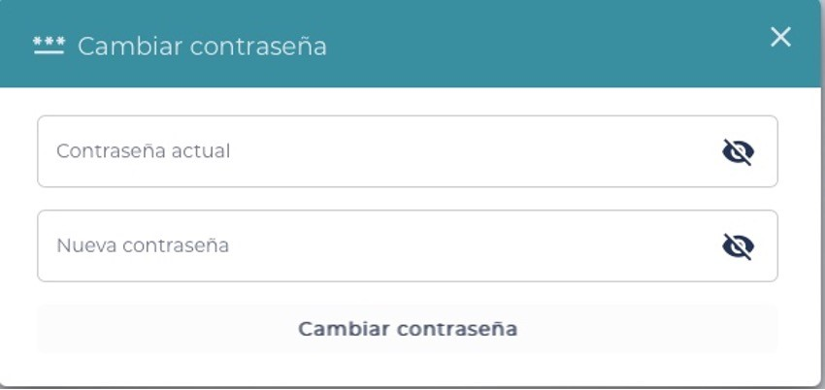
Tarjeta
Como | Cliente
Necesito | necesito poder reestablecer la contraseña de mi cuenta
Para | con el fin de brindar facilidad en el cambio de las creedenciales ya sea por seguridad o por olvidar las mismas
Como Cliente, necesito poder reestablecer la contraseña de mi cuenta, con el fin de brindar facilidad en el cambio de las creedenciales ya sea por seguridad o por olvidar las mismas
Tallaje
Talla |  | L
Puntos de historia de usuario |  | 5
¿Definition of Ready? |  | NO
¿Definition of Done? |  | NO
Conversación historia
Requisito de información: |  | (correo, contraseña)
Prototipo: |  | HU4 - CAMBIAR CONTRASEÑA.jpg
Catálogo de mensajes: |  | Catálogo de mensajes.xlsx
Catálogo de parámetros: |  | Catálogo de parámetros.xlsx
Restricciones de diseño: |  | <Nombre y enlace al documento de restricciones de diseño que aplican para la HU en especial>
* Deben tenerse en cuenta los campos descritos en el requisito de información que no deben ser visibles por el usuario.
* Al momento de hacer la validación de una asociación previamente registrada con el mismo nombre, se validará contenido, más no temas de mayúsculas y minúsculas.
* Otros aspectos de aclaración de interés para el cumplimiento de la HU.
Conversación aspectos generales y transversales
Aspectos generales: |  | <Nombre y enlace a documento con listado de aspectos generales que aplican para todas las HU>
Criterios aceptación
Código | Escenario |  | Estado |  | Observación
 |  |  | Aceptado | No aceptado
CA1 | Dado que un Cliente selecciona la opción "Olvidé mi contraseña", cuando ingresa su correo electrónico registrado y hace clic en "Enviar", entonces el sistema debe enviar un correo electrónico con un enlace seguro para reestablecer la contraseña.
CA2 | Dado que un Cliente ingresa un correo electrónico no registrado en el sistema, cuando intenta solicitar el reestablecimiento de contraseña, entonces el sistema debe mostrar un mensaje de error (GEN_USU_INF_00002), indicando que el correo no está asociado a ninguna cuenta.
CA3 | Dado que un Cliente hace clic en el enlace de reestablecimiento de contraseña recibido en su correo electrónico, cuando ingresa una nueva contraseña que cumple con los requisitos de seguridad (mínimo 8 caracteres, incluyendo mayúsculas, minúsculas y números) y confirma la acción, entonces el sistema debe actualizar la contraseña y mostrar un mensaje de éxito (GEN_USU_EXI_00003), confirmando que la contraseña ha sido cambiada correctamente.
CA4 | Dado que un Cliente intenta establecer una nueva contraseña que no cumple con los requisitos de seguridad, cuando intenta guardar la nueva contraseña, entonces el sistema debe mostrar un mensaje de error (GEN_USU_ERR_00004), indicando los requisitos necesarios (mínimo 8 caracteres, incluyendo al menos una mayúscula, una letra minúscula,un número y un caracter especial).
CA5 | Dado que un Cliente intenta usar un enlace de reestablecimiento de contraseña que ha expirado o es inválido, cuando hace clic en el enlace, entonces el sistema debe mostrar un mensaje de error (GEN_USU_ERR_00005), indicando que el enlace no es válido o ha expirado, y debe solicitar un nuevo enlace.

HU7
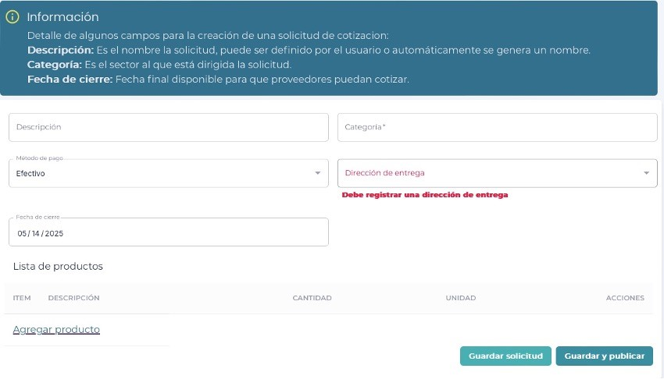
<-Volver al listado
Título
HU7-Crear nueva solicitud de cotización
Tarjeta
Como | Cliente
Necesito | necesito poder crear una nueva solicitud de cotización
Para | con el fin de solicitar la cotización de productos a los proveedores, conocer y comparar sus precios y adquirir dichos productos
Como Cliente, necesito poder crear una nueva solicitud de cotización, con el fin de solicitar la cotización de productos a los proveedores, conocer y comparar sus precios y adquirir dichos productos
Tallaje
Talla |  | XL
Puntos de historia de usuario |  | 7
¿Definition of Ready? |  | NO
¿Definition of Done? |  | NO
Conversación historia
Requisito de información: |  | (Cliente, codigo, fecha de creacion, fecha expiracion, estado, sede)
Prototipo: |  | HU7 - CREAR SOLICITUD DE COTIZACION.jpg
Catálogo de mensajes: |  | Catálogo de mensajes.xlsx
Catálogo de parámetros: |  | Catálogo de parámetros.xlsx
Restricciones de diseño: |  | <Nombre y enlace al documento de restricciones de diseño que aplican para la HU en especial>
* Deben tenerse en cuenta los campos descritos en el requisito de información que no deben ser visibles por el usuario.
* Al momento de hacer la validación de una asociación previamente registrada con el mismo nombre, se validará contenido, más no temas de mayúsculas y minúsculas.
* Otros aspectos de aclaración de interés para el cumplimiento de la HU.
Conversación aspectos generales y transversales
Aspectos generales: |  | <Nombre y enlace a documento con listado de aspectos generales que aplican para todas las HU>
Criterios aceptación
Código | Escenario |  | Estado |  | Observación
 |  |  | Aceptado | No aceptado
CA1 | Dado que un Cliente ingresa a la sección de creación de solicitudes de cotización, cuando completa todos los campos obligatorios (productos solicitados, cantidad, fecha de entrega, etc.) y guarda la solicitud, entonces el sistema debe crear la solicitud de cotización y mostrar un mensaje de éxito (GEN_USU_EXI_00001), confirmando que la solicitud ha sido creada correctamente.
CA2 | Dado que un Cliente intenta guardar una solicitud de cotización sin completar los campos obligatorios, Cuando hace clic en "Guardar", entonces el sistema debe mostrar un mensaje de error (GEN_USU_ERR_00002), indicando los campos faltantes.
CA3 | Dado que un Cliente necesita agregar productos a la solicitud de cotización, cuando selecciona productos de un catálogo o lista y especifica las cantidades requeridas, entonces el sistema debe agregar los productos a la solicitud y habilitar la opción de publicar la solicitud.

HU8
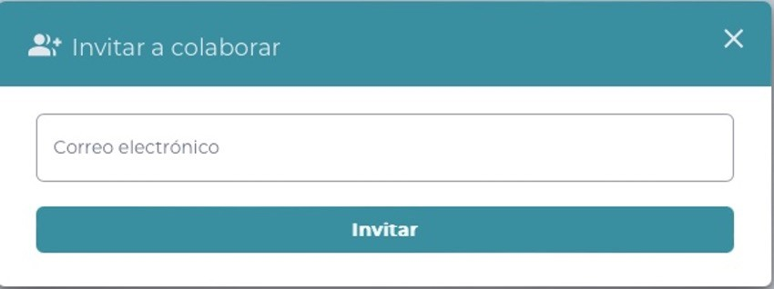
<-Volver al listado
Título
HU8-Invitar a un colaborador
Tarjeta
Como | Cliente
Necesito | necesito poder invitar a un colaborador a la aplicación
Para | con el fin de solicitar apoyo para el analisis y la toma de decisiones frente a las cotizaciones que envian los proveedores
Como Cliente, necesito poder invitar a un colaborador a la aplicación, con el fin de solicitar apoyo para el analisis y la toma de decisiones frente a las cotizaciones que envian los proveedores
Tallaje
Talla |  | S
Puntos de historia de usuario |  | 2
¿Definition of Ready? |  | NO
¿Definition of Done? |  | NO
Conversación historia
Requisito de información: |  | (Cliente, identificacion, correo, estado)
Prototipo: |  | HU8 - INVITAR COLABORADOR.jpg
Catálogo de mensajes: |  | Catálogo de mensajes.xlsx
Catálogo de parámetros: |  | Catálogo de parámetros.xlsx
Restricciones de diseño: |  | <Nombre y enlace al documento de restricciones de diseño que aplican para la HU en especial>
* Deben tenerse en cuenta los campos descritos en el requisito de información que no deben ser visibles por el usuario.
* Al momento de hacer la validación de una asociación previamente registrada con el mismo nombre, se validará contenido, más no temas de mayúsculas y minúsculas.
* Otros aspectos de aclaración de interés para el cumplimiento de la HU.
Conversación aspectos generales y transversales
Aspectos generales: |  | <Nombre y enlace a documento con listado de aspectos generales que aplican para todas las HU>
Criterios aceptación
Código | Escenario |  | Estado |  | Observación
 |  |  | Aceptado | No aceptado
CA1 | Dado que un Cliente ingresa a la sección de gestión de colaboradores, cuando ingresa el correo electrónico del colaborador y hace clic en "Enviar invitación", entonces el sistema debe enviar un correo electrónico de invitación al colaborador y mostrar un mensaje de éxito (GEN_USU_EXI_00001), confirmando que la invitación ha sido enviada.
CA2 | Dado que un Cliente intenta enviar una invitación a un correo electrónico inválido o vacío, cuando hace clic en "Enviar invitación", entonces el sistema debe mostrar un mensaje de error (GEN_USU_ERR_00002), indicando que el correo electrónico es inválido o está vacío.

HU9
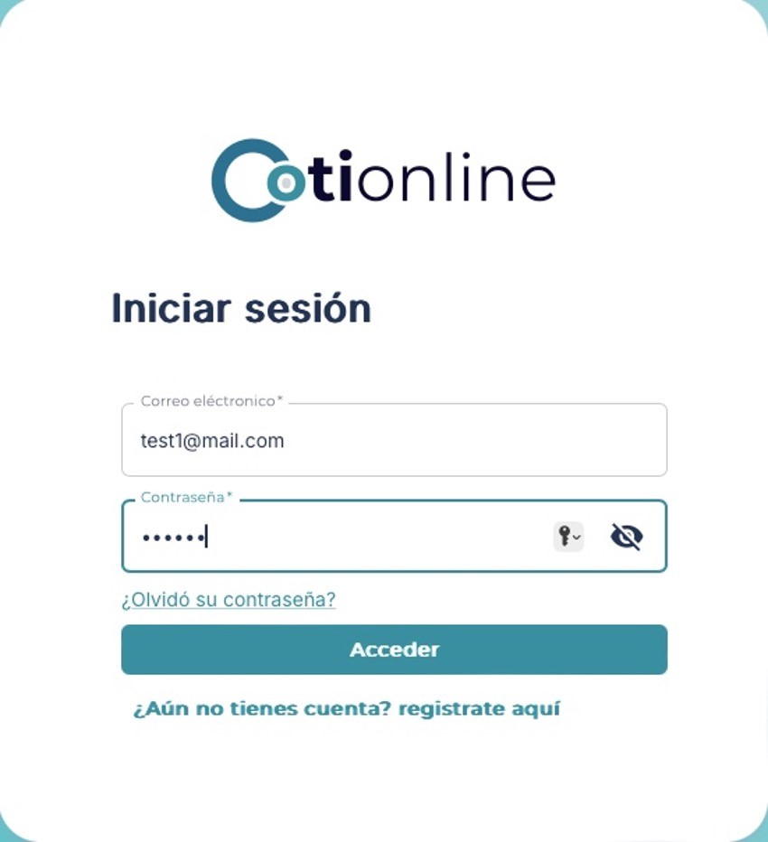
<-Volver al listado
Título
HU9-Iniciar sesión en la aplicación
Tarjeta
Como | Cliente
Necesito | necesito poder acceder a la aplicación con mis credenciales ya registradas en el sistema
Para | con el fin de acceder a todas las funcionalidades de la aplicación de manera segura y confiable
Como Cliente, necesito poder acceder a la aplicación con mis credenciales ya registradas en el sistema, con el fin de acceder a todas las funcionalidades de la aplicación de manera segura y confiable
Tallaje
Talla |  | M
Puntos de historia de usuario |  | 4
¿Definition of Ready? |  | NO
¿Definition of Done? |  | NO
Conversación historia
Requisito de información: |  | (correo, contraseña)
Prototipo: |  | HU9 - INICIAR SESION.jpg
Catálogo de mensajes: |  | Catálogo de mensajes.xlsx
Catálogo de parámetros: |  | Catálogo de parámetros.xlsx
Restricciones de diseño: |  | <Nombre y enlace al documento de restricciones de diseño que aplican para la HU en especial>
* Deben tenerse en cuenta los campos descritos en el requisito de información que no deben ser visibles por el usuario.
* Al momento de hacer la validación de una asociación previamente registrada con el mismo nombre, se validará contenido, más no temas de mayúsculas y minúsculas.
* Otros aspectos de aclaración de interés para el cumplimiento de la HU.
Conversación aspectos generales y transversales
Aspectos generales: |  | <Nombre y enlace a documento con listado de aspectos generales que aplican para todas las HU>
Criterios aceptación
Código | Escenario |  | Estado |  | Observación
 |  |  | Aceptado | No aceptado
CA1 | Dado que un Cliente ingresa su correo electrónico y contraseña registrados, cuando hace clic en "Iniciar sesión", entonces el sistema debe validar las credenciales y permitir el acceso a la aplicación, mostrando la página de inicio correspondiente.
CA2 | Dado que un Cliente ingresa un correo electrónico o contraseña incorrectos, cuando intenta iniciar sesión, entonces el sistema debe mostrar un mensaje de error (GEN_USU_ERR_00002), indicando que las credenciales son incorrectas.
CA3 | Dado que un Cliente intenta iniciar sesión con credenciales incorrectas múltiples veces (por ejemplo, 5 intentos), cuando supera el número máximo de intentos permitidos, entonces el sistema debe bloquear la cuenta temporalmente y mostrar el mensaje de error (GEN_USU_ERR_00003).

HU11
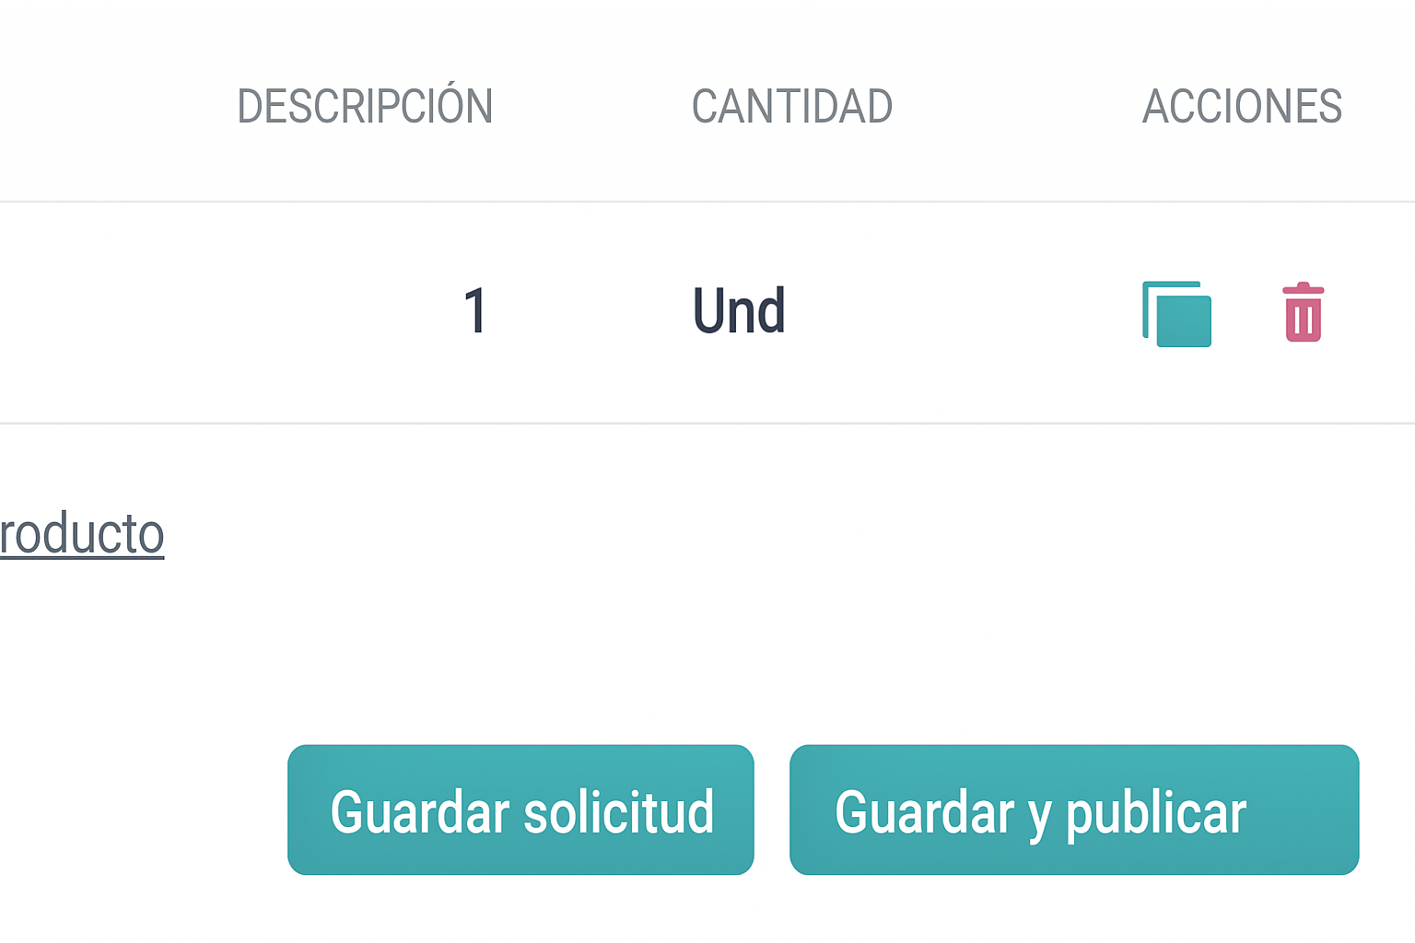
<-Volver al listado
Título
HU11-Duplicar y/o clonar una solicitud de cotización
Tarjeta
Como | Cliente
Necesito | necesito poder generar una copia exacta de una solicitud de cotización existente
Para | con el fin de reutilizar la información sin tener que llenarla nuevamente
Como Cliente, necesito poder generar una copia exacta de una solicitud de cotización existente, con el fin de reutilizar la información sin tener que llenarla nuevamente
Tallaje
Talla |  | S
Puntos de historia de usuario |  | 2
¿Definition of Ready? |  | NO
¿Definition of Done? |  | NO
Conversación historia
Requisito de información: |  | (cliente, codigo)
Prototipo: |  | <Nombre y enlace a prototipo de registro de una Asociación>
Catálogo de mensajes: |  | Catálogo de mensajes.xlsx
Catálogo de parámetros: |  | Catálogo de parámetros.xlsx
Restricciones de diseño: |  | <Nombre y enlace al documento de restricciones de diseño que aplican para la HU en especial>
* Deben tenerse en cuenta los campos descritos en el requisito de información que no deben ser visibles por el usuario.
* Al momento de hacer la validación de una asociación previamente registrada con el mismo nombre, se validará contenido, más no temas de mayúsculas y minúsculas.
* Otros aspectos de aclaración de interés para el cumplimiento de la HU.
Conversación aspectos generales y transversales
Aspectos generales: |  | <Nombre y enlace a documento con listado de aspectos generales que aplican para todas las HU>
Criterios aceptación
Código | Escenario |  | Estado |  | Observación
 |  |  | Aceptado | No aceptado
CA1 | Dado que un Cliente selecciona una solicitud de cotización existente, cuando hace clic en la opción "Copiar solicitud", entonces el sistema debe generar una copia exacta de la solicitud, incluyendo todos los productos, cantidades, y detalles adicionales.
CA2 | Dado que un Cliente ha generado una copia de una solicitud de cotización, cuando realiza modificaciones en la copia (como cambiar cantidades, agregar o eliminar productos), entonces el sistema debe permitir la edición y guardar los cambios como una nueva solicitud.
CA3 | Dado que un Cliente intenta enviar una copia de solicitud sin completar los campos obligatorios, cuando hace clic en "Enviar", entonces el sistema debe mostrar un mensaje de error (GEN_USU_ERR_00003), indicando los campos faltantes.

HU18
<-Volver al listado
Título
HU18-Editar información de negocio
Tarjeta
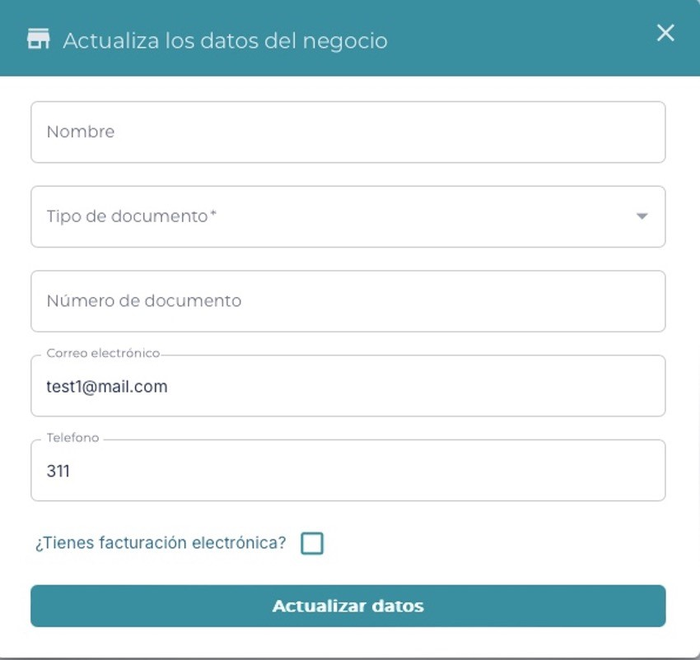
Como | Cliente
Necesito | necesito modificar los datos del negocio registrados en la aplicación
Para | con el fin de mantener la información actualizada y evitar inconsistencias
Como Cliente, necesito modificar los datos del negocio registrados en la aplicación, con el fin de mantener la información actualizada y evitar inconsistencias
Tallaje
Talla |  | XL
Puntos de historia de usuario |  | 7
¿Definition of Ready? |  | NO
¿Definition of Done? |  | NO
Conversación historia
Requisito de información: |  | (nit, nombre, descripcion, direccion, cliente)
Prototipo: |  | HU18 - EDITAR NEGOCIO.jpg
Catálogo de mensajes: |  | Catálogo de mensajes.xlsx
Catálogo de parámetros: |  | Catálogo de parámetros.xlsx
Restricciones de diseño: |  | <Nombre y enlace al documento de restricciones de diseño que aplican para la HU en especial>
* Deben tenerse en cuenta los campos descritos en el requisito de información que no deben ser visibles por el usuario.
* Al momento de hacer la validación de una asociación previamente registrada con el mismo nombre, se validará contenido, más no temas de mayúsculas y minúsculas.
* Otros aspectos de aclaración de interés para el cumplimiento de la HU.
Conversación aspectos generales y transversales
Aspectos generales: |  | <Nombre y enlace a documento con listado de aspectos generales que aplican para todas las HU>
Criterios aceptación
Código | Escenario |  | Estado |  | Observación
 |  |  | Aceptado | No aceptado
CA1 | Dado que un Cliente quiere actualizar los datos de su negocio, cuando ingrese información válida y guarde los cambios, entonces el sistema actualiza los datos del negocio en la base de datos, registra la modificación en el historial y muestra un mensaje de éxito (GEN_USU_EXI_00001) indicando que la actualización fue realizada correctamente.
CA2 | Dado que un Cliente quiere actualizar los datos de su negocio, cuando ingrese información incompleta o no cumpla con los formatos requeridos (nombre, cantidad, descripción), entonces el sistema bloquea la acción, muestra un mensaje de error (GEN_USU_ERR_00002) y resalta los campos con errores para que sean corregidos.
CA3 | Dado que un Cliente quiere actualizar los datos de su negocio, cuando intente guardar sin realizar ninguna modificación, entonces el sistema no realiza ningún cambio y muestra un mensaje informativo (GEN_USU_ERR_00003) indicando que no se detectaron modificaciones en los datos.

HU20
<-Volver al listado
Título
HU20-Crear sede
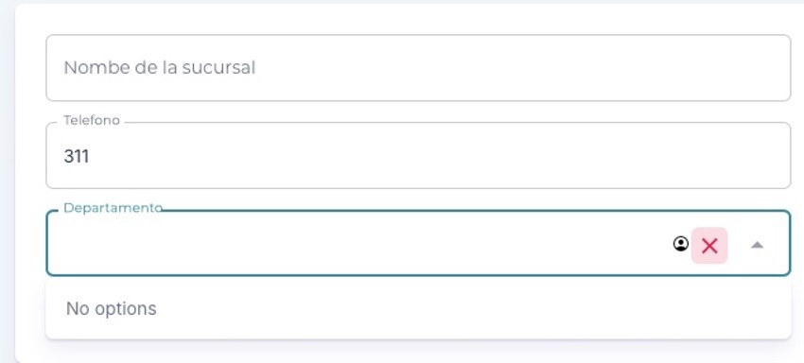
Tarjeta
Como | Cliente
Necesito | necesito registrar una nueva sede para un negocio
Para | con el fin de expandir la cobertura y gestión de operaciones dentro de la aplicación
Como Cliente, necesito registrar una nueva sede para un negocio, con el fin de expandir la cobertura y gestión de operaciones dentro de la aplicación
Tallaje
Talla |  | L
Puntos de historia de usuario |  | 5
¿Definition of Ready? |  | NO
¿Definition of Done? |  | NO
Conversación historia
Requisito de información: |  | (id, nombre, ciudad, direccion, negocio)
Prototipo: |  | HU20 - CREAR SEDE.jpg
Catálogo de mensajes: |  | Catálogo de mensajes.xlsx
Catálogo de parámetros: |  | Catálogo de parámetros.xlsx
Restricciones de diseño: |  | <Nombre y enlace al documento de restricciones de diseño que aplican para la HU en especial>
* Deben tenerse en cuenta los campos descritos en el requisito de información que no deben ser visibles por el usuario.
* Al momento de hacer la validación de una asociación previamente registrada con el mismo nombre, se validará contenido, más no temas de mayúsculas y minúsculas.
* Otros aspectos de aclaración de interés para el cumplimiento de la HU.
Conversación aspectos generales y transversales
Aspectos generales: |  | <Nombre y enlace a documento con listado de aspectos generales que aplican para todas las HU>
Criterios aceptación
Código | Escenario |  | Estado |  | Observación
 |  |  | Aceptado | No aceptado
CA1 | Dado que un Cliente desea registrar una nueva sede, cuando complete correctamente todos los campos requeridos y confirme la acción, entonces el sistema guarda la información, asocia la sede al negocio, muestra un mensaje de éxito (GEN_USU_EXI_00001) y la sucursal queda disponible para su gestión dentro de la aplicación.
CA2 | Dado que un Cliente intenta registrar una nueva sede, cuando deje uno o más campos obligatorios vacíos, entonces el sistema bloquea el registro y muestra un mensaje de error (GEN_USU_ERR_00002) indicando que debe completar los campos requeridos.
CA3 | Dado que un Cliente intenta registrar una nueva sede, cuando ingrese una dirección incorrecta o inexistente, entoncesel sistema muestra un mensaje de error (GEN_USU_ERR_00003) indicando que la dirección no es válida y permite corregirla antes de continuar.

HU22
<-Volver al listado
Título
HU22-Generar comparación y análisis de cotizaciones
Tarjeta
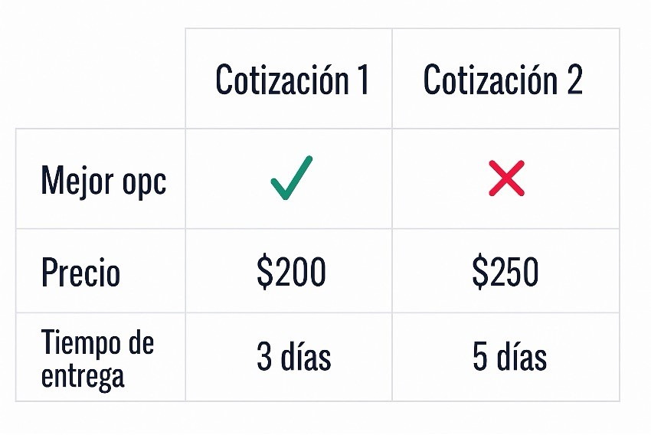
Como | Cliente
Necesito | necesito analizar diferentes cotizaciones recibidas
Para | con el fin de seleccionar la mejor opción basada en precio y otros criterios
Como Cliente, necesito analizar diferentes cotizaciones recibidas, con el fin de seleccionar la mejor opción basada en precio y otros criterios
Tallaje
Talla |  | L
Puntos de historia de usuario |  | 5
¿Definition of Ready? |  | NO
¿Definition of Done? |  | NO
Conversación historia
Requisito de información: |  | (cliente, precio, tiempo_entrega)
Prototipo: |  | HU22 - GENERAR COMPARACION Y ANALISIS.jpg
Catálogo de mensajes: |  | Catálogo de mensajes.xlsx
Catálogo de parámetros: |  | Catálogo de parámetros.xlsx
Restricciones de diseño: |  | <Nombre y enlace al documento de restricciones de diseño que aplican para la HU en especial>
* Deben tenerse en cuenta los campos descritos en el requisito de información que no deben ser visibles por el usuario.
* Al momento de hacer la validación de una asociación previamente registrada con el mismo nombre, se validará contenido, más no temas de mayúsculas y minúsculas.
* Otros aspectos de aclaración de interés para el cumplimiento de la HU.
Conversación aspectos generales y transversales
Aspectos generales: |  | <Nombre y enlace a documento con listado de aspectos generales que aplican para todas las HU>
Criterios aceptación
Código | Escenario |  | Estado |  | Observación
 |  |  | Aceptado | No aceptado
CA1 | Dado que un Cliente ha recibido varias cotizaciones de diferentes proveedores, cuando el Cliente acceda a la sección de cotizaciones en la aplicación, entonces el sistema mostrará todas las cotizaciones recibidas junto con detalles como el precio, tiempo estimado de entrega y otros criterios relevantes para que el Cliente pueda analizarlas.
CA2 | Dado que un Cliente ha recibido varias cotizaciones de diferentes proveedores, cuando el Cliente seleccione una cotización para ver más detalles, entonces el sistema mostrará toda la información relevante de esa cotización (ej. precio, detalles del proveedor, condiciones de pago) para facilitar el análisis y comparación.
CA3 | Dado que un Cliente ha recibido varias cotizaciones, cuando el Cliente utilice los filtros o herramientas de clasificación disponibles en la aplicación, entonces el sistema mostrará las cotizaciones ordenadas según los criterios seleccionados (ej. precio más bajo, tiempo de entrega más rápido).

